Materyal-metod
KİT ADI | TÜR | MARKA | CAT. NO | Yöntem | Kullanılan Cihaz
LDL: LDL Cholesterol | Universal | Otto Scientific | OttoBC145 | Kolorimetrik | MINDRAY BS-400
HDL: HDL Cholesterol | Universal | Otto Scientific | OttoBC144 | Kolorimetrik | MINDRAY BS-400

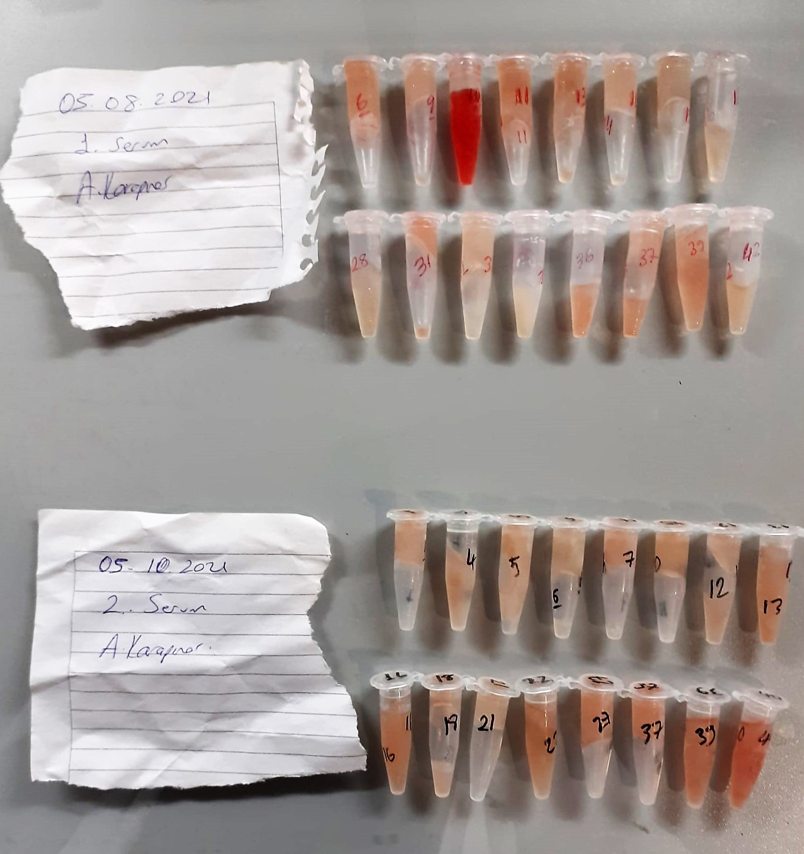

HDL Cholesterol mg/dl
Enzymatic colorimetric test
• Sample and addition of R1
• Addition of R2 and start of reaction
In the first step LDL, VLDL and Chylomicrons are eliminated and transformed to
non reactive compounds and specific condition for the reaction. By the second
reagent only the HDL-Cholesterol is subject to color reaction
Cholesterol Esterase
Cholesterol ester + H2O Cholesterol + fatty acid
Cholesterol Oxidase
Cholesterol + O2 Cholesten-3-on + H2O2
Peroxidase
H2O2 + phenol + 4-aminoantipyrine quinoneimine dye+4 H2O

LDL Cholesterol mg/dl
İlk adımda, HDL, VLDL ve Şilomikronlar elimine edilir ve reaksiyon için özel koşulda reaktif olmayan bileşiklere dönüştürülür. İkinci reaktif sadece LDL-kolesterol renk reaksiyonudur.
Kolesterol esteraz
Kolesterol ester + H2O kolesterol + yağ asidi
Kolesterol Oksidaz
Kolesterol + O2 kolesten-3-on + H2O2
peroksidaz
H2O2 + fenol + 4- aminoantipirin kinon boyası +4 H2O

